Instruções
Instruções de como imprimir em A0

Para gráficas que possuem impressoras A0 basta enviar o arquivo e informar o formato de impressão.

Para não corrermos riscos sugiro o seguinte procedimento:

Instalar o aplicativo CutePdf Write e o complemento de conversão PS2PDF informado no final da instalação

Link do aplicativo - http://www.cutepdf.com/
Após instalação ir e com o Excel aberto ir na aba Arquivo e opção imprimir

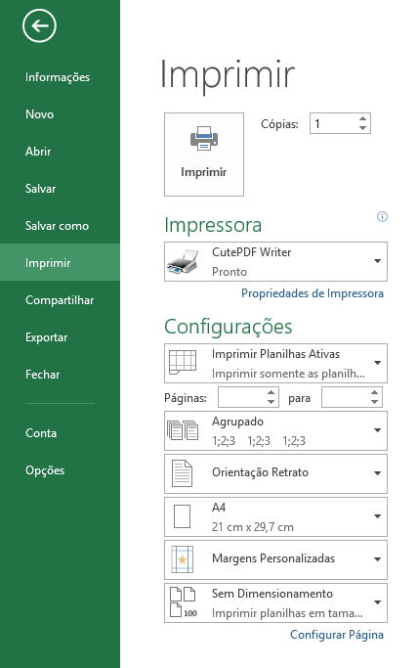
Alterar para CutePDF
Alterar para ISO A0

Com estas duas alterações efetuadas clicar em imprimir
Efetuando isto irá salvar o arquivo em PDF para impressão em A0.

Round 1
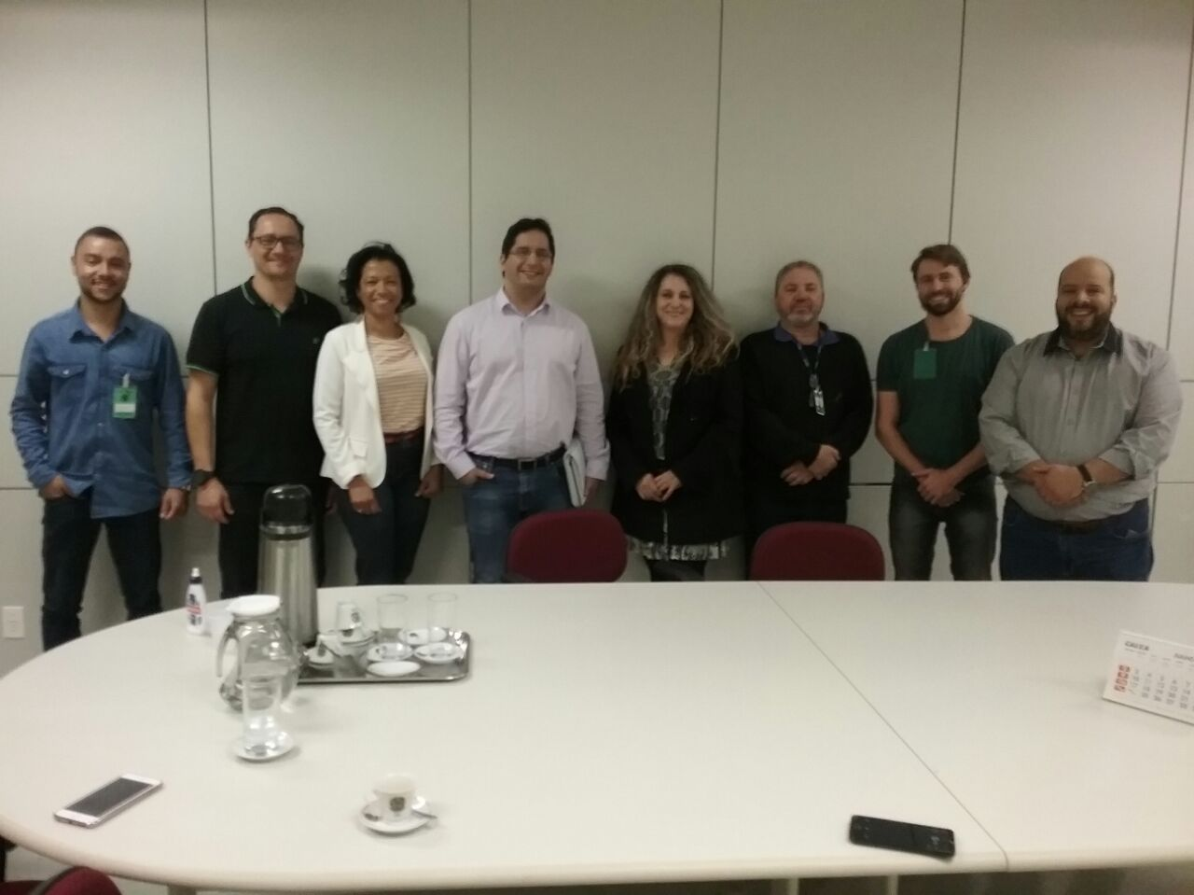
 |  | PROJETO LEAN SEIS SIGMA - EMPRESA: |  | TRE - TRIBUNAL REGIONAL ELEITORAL DE CURITIBA

DEFINE |  |  |  | MEASURE

1. QUAL É O PROBLEMA? |  |  | 2. OS DADOS SÃO CONFIÁVEIS? | 1. QUAL A ESTRATIFICAÇÃO

Elevado número de dias, desde o ínicio até o seu encerramento (Homologação (Licitação) / Homologação(Registro de Preços)/ Autorização da Dispensa de Licitação) dos processos de Contratações no TRE. No gráfico abaixo temos um comparativo do tempo médio geral versus o tempo médio por trâmitação por áreas relevantes da CSTA e da CIP que estão abaixo da Secretaria de Gestão de Serviços. Verifica-se que para CSTA leva-se 169,67 dias em média para que o processo de contratação se encerre . As unidades pertencentes à CSTA contribuem com 6,51 dias em média ou 3,83%. Para o CIP observa-se a média geral de 143,69, já as unidades pertencentes à CIP contribuem com 12,84ou 8,93% do tempo total de tramitação. Verificar Anexo 01- ESTRATIFICAÇÃO DAS MÉDIAS DE DIAS POR PARETOS
Sim, os processos que tramitam pelo PAD passam por auditoria periódica pelo Controle Interno e pelo TCU (Tribunal de Contas da União). A única divergência que foi encontrada é referente aos cálculos da quantidade de dias para cada trâmite. Isto foi contornado com a inclusão do cálculo por horas e não somente por dias, o qual traria possíveis inconsistências no futuro que atingiria diretamente a meta geral de 15% de redução de Lead Time.
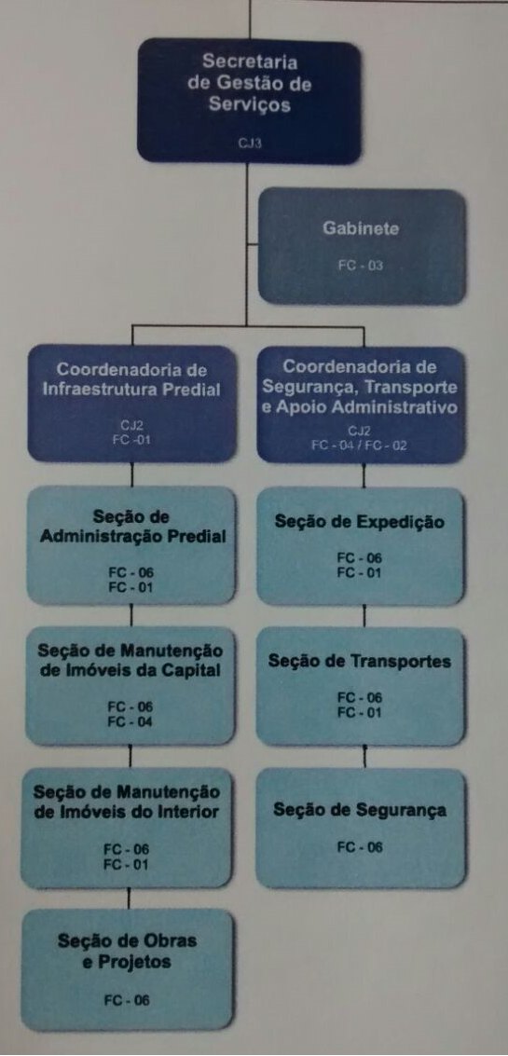
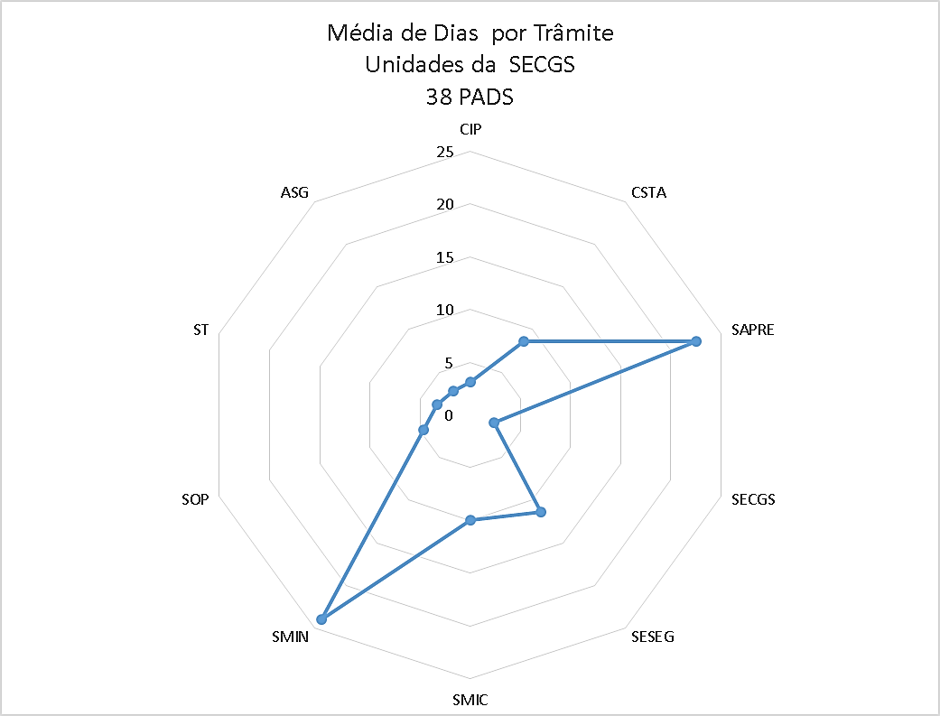


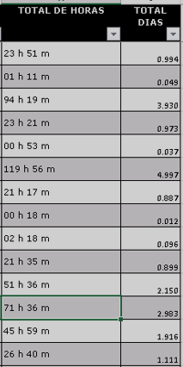



3. COMO OS DADOS SE COMPORTAM? |  |  | 4. QUAL A META E OS POSSÍVEIS GANHOS?

Pode ser observado um elevado número de dias para tramitar
alguns processos.
No grafico abaixo, observam-se os diferentes setores e as quantidade de dias que cada tramite durou, assim como seus os gargalos.
META: Reduzir o lead time de 21 para 18 dias para o processo de contratações de bens e serviços até fevereiro de 2018. GANHOS DIRETOS - Redução de retrabalho; - Redução de dias de trabalho 3 dias por PAD – Economia $ ( R$ 3.360.958,52 /ano e 150 dias para alocação de servidores em outros projetos e processos). - Redução do tempo do processo de contratações; - Redução de custo por processo de contratação (PAD); GANHOS INDIRETOS - Aumento de satisfação do servidor no trabalho;
- Redução do stress no cotidiano;
- Possibilidade replicação das melhorias nos outros processos de contratações;
- Realocação de Servidores entre as áreas do Tribunal;
- Maior tempo disponível para planejamento e melhoria contínua;
 |  |  |  | 2. QUAL O FOCO DO PROBLEMA?

Coordenadoria de Segurança e Apoio Administrativo:
SESEG: 11,38 (média por trâmite)
CSTA: 8,60 (média por trâmite)
ST: 3,26 (média por trâmite)
Coordenadoria de Infraestrutura Predial:
SMIN: 24 (média por trâmite)
SAPRE: 22,49 (média por trâmite)
SMIC: 9,94 (média por trâmite)
Na Secretaria de Serviços temos somente trâmites para a SECGS os quais representaram uma média de 2,34 dias.

 | Verificar ANEXO 02 -GRÁFICOS SEQUENCIAL POR UNIDADE RELEVANTE POR UNIDADE

 |  |  | 6. QUAL O PRINCIPAL PROCESSO?

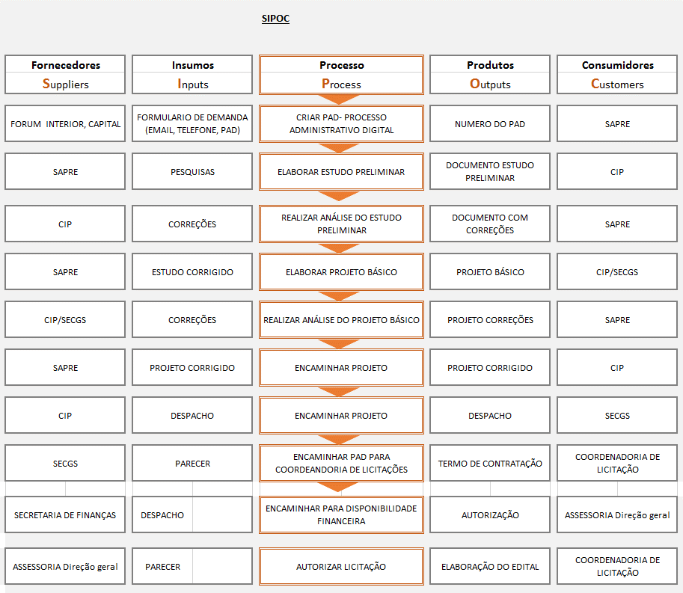

5. QUAL EQUIPE DO PROJETO? |  |  |  | 3. QUAIS AS METAS PRIORITÁRIAS? | 4. COMPROVAÇÃO DA META GLOBAL

Os dados sâo confiáveis devido que os mesmos foram coletados do Sistema PAD (Processo Administrativo Digital - Menu Detalhes) do TRE Paraná via relatório.
Orientador: Pedro
Champion: SILMARA
Candidatos: André Rodrigues / Ivis Martins / Ruhan Sanabria
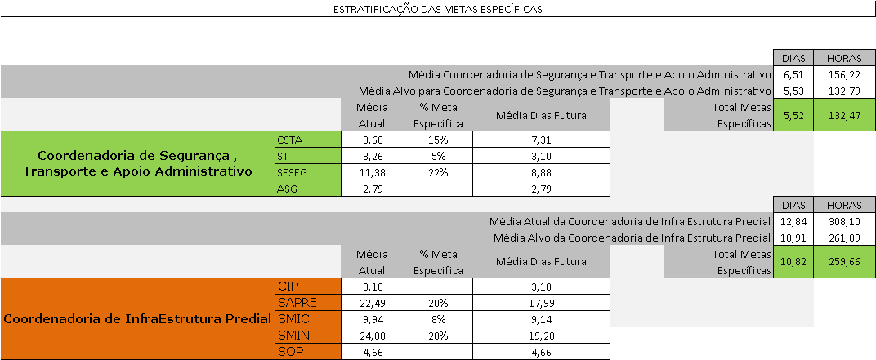
ABAIXO É POSSÍVEL OBSERVAR QUAIS UNIDADES DA SECGS TERÃO METAS ESPECÍFICAS DEVIDO TEREM MAIORES MÉDIAS DE DIAS EM TEMPO DE TRAMITAÇÃO. DESTACAM-SE AS UNIDADES SESEG , CSTA , SAPRE e SMIN AS QUAIS TERÃO METAS PRIORITÁRIAS MAIS ELEVADAS.

